GUIDE
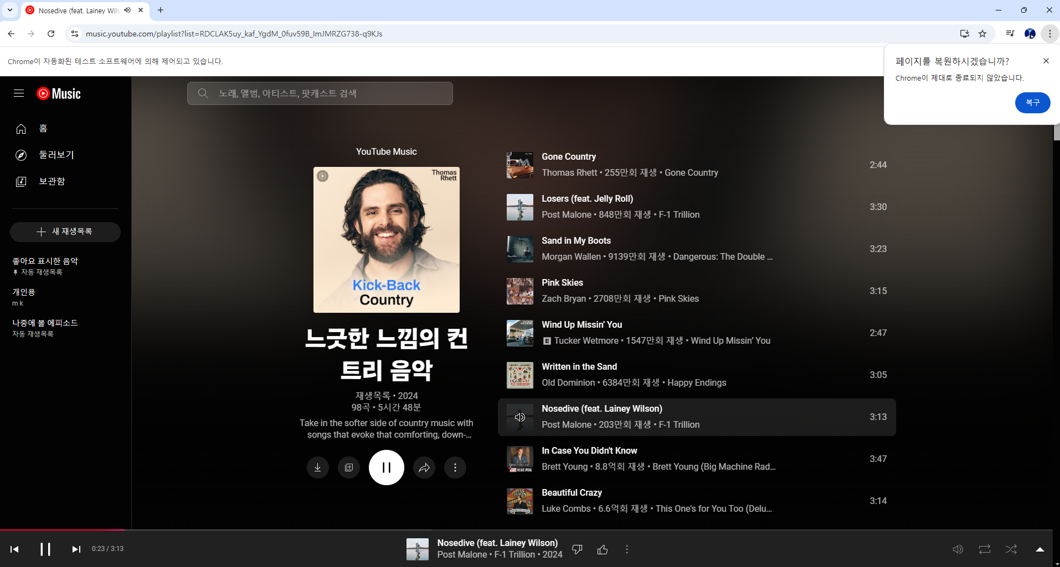
TIME_TABLE SHEET : 실제로 프로그램을 조정하는 부분

 | 함수로 된 부분 : 직접 건드릴 필요X / 추가 시 복사하여 사용 | 추천목록 SHEET 참조

 |  |  |  | 추천목록 선택에서 기타 선택 시, 유튜브 뮤직 "검색어" 또는 "링크" 기입

 |  |  |  | 추천목록 선택에서 기타 선택 시, 유튜브 뮤직 "검색어" 또는 "링크" 기입

시간 기입 시 반드시 "00:00" 포맷을 지켜주어야 함("을 빠뜨리지 말 것)
시간 순서 지켜줘야 함
참조하기

추천목록 SHEET : 편의를 위해 추가한 시트

 |  |  | 기타는 최상단에 두고 절대 삭제하지 말 것

추천목록 SHEET에 추가하고 싶을 때

